Munka1
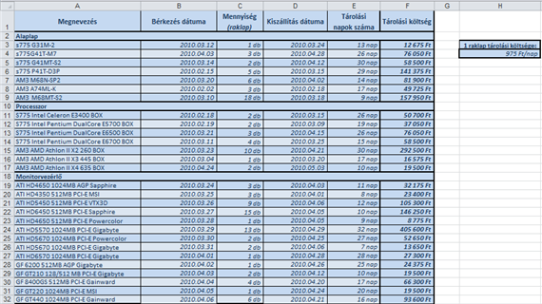
nap | összesen
hétfő | 2010120
kedd | 214124
szerda | 53523
csütörtök | 32524
péntek | 6456457
szombat | 46346
vasárnap | 57537
hétfő | 57463
kedd | 34324
szerda | 521241
csütörtök | 5366
péntek | 13214

nap
hétfő | 2067583
 | 2067583

Melyik nap volt a legtöbb bevételünk: |  | péntek

összesen
6456457

